Lección2
Herramientas de uso Frecuente - Deshacer/Rehacer
Herramientas de zoom
Hojas de trabajo
Cada hoja de trabajo del libro actual de Excel, funciona de manera independiente. Podemos tener en una la información detallada sobre ventas y en otra realizar consolidados.
Cada hoja de trabajo puede tener un nombre y ser diferenciada con un color específico.
Al dar Clic derecho sobre una de las hojas de trabajo, accedemos al menú emergente en el que podemos: Insertar una nueva hoja, Eliminar la actual, Cambiarle el nombre, Moverla ( cambiar su orden), protegerla, asignarle un color de etiqueta, ocultarla.
L2_Ejercicio2 | L2_Ejercicio3 | L2_Ejercicio4
LECCION 2 - Excel : Su Entorno Operativo
La acción de deshacer, nos permite volver al estado inmediatamente anterior. Podemos activarla también
mediante la combinación de teclas CTRL+Z
La acción de rehacer, nos permite reconstruir algo que deshicimos con la anterior herramienta. Podemos activarla también mediante la combinación de teclas CTRL-Y
Pestañas o Solapas con conjuntos de herramientas
Cuadro de Nombres y Barra de fórmulas
La lista de elementos que aparecen en la imagen, debidamente numerados son:
1.Nombre del Libro de trabajo.
2.Herramientas de uso frecuente
3.Todas las pestañas o solapas que contienen herramientas comunes a todas las herramientas del paquete de office y algunas específicas de Excel.
4.Cuadro de Nombres
5.Barra de Fórmulas
6.Cabecera de las filas
7.Cabecera de las columnas
8.Barra de desplazamiento en sentido vertical
9.Selectores auxiliares de desplazamiento vertical y horizontal
10.Barra de desplazamiento horizontal
11.Herramienta de Zoom
12.Herramientas de desplazamiento entre hojas de trabajo
13.Cada una de las hojas de trabajo
14.Herramienta para incrustar una nueva hoja de trabajo
Nombre del Libro de Trabajo
Nombre del Libro de Trabajo

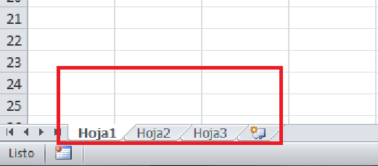
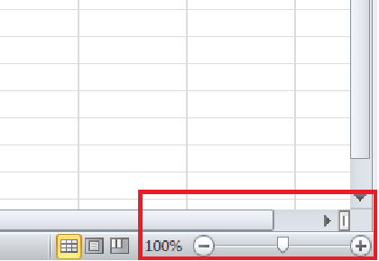
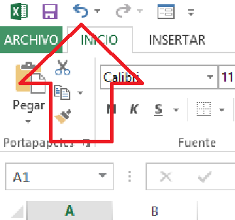
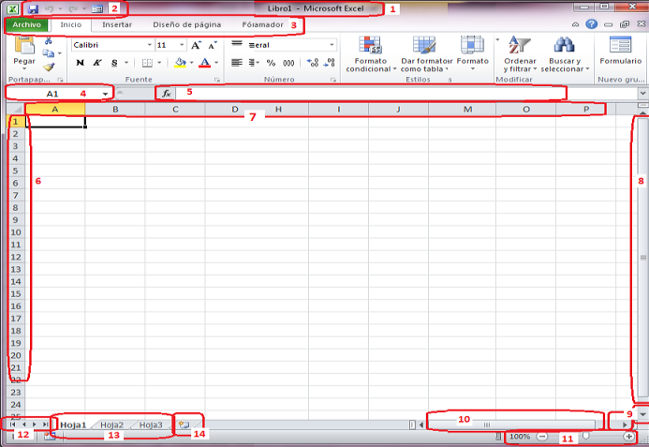
Al crear un nuevo libro de hojas de cálculo, el sistema asigna un nombre temporal "Libro1", pero es necesario que nosotros grabemos el archivo con un nombre específico. Cuando lo hacemos, ese nombre aparecerá en el área señalada en la imagen.

Esta barra revela la realidad de lo que está escrito en las celdas, especialmente cuando el valor numérico que leemos en la celda, es el resultado de la implementación de operaciones aritméticas, lógicas, funciones, etc.
Ejemplo: Si en la celda A1 encontramos el número 50, la barra de fórmulas puede indicarnos si este valor es una constante ( efectivamente fue escrito el valor 50 en la celda) o se realizó una operación aritmética cuyo resultado corresponde a ese valor.
Siempre muestra la identificación de la CELDA actual.
Puede utilizarse también para ir a una celda específica, especialmente cuando se asignan etiquetas a las celdas, facilita ir hasta ellas rápidamente.
En cada una de las solapas o pestañas están contenidas todas las herramientas que se pueden emplear de acuerdo con el nivel o complejidad que alcance la necesidad de procesamiento de los datos en las tablas existentes dentro del libro de trabajo.
Estas herramientas se pueden aplicar a la configuración de las celdas y a la configuración de los datos. Sirven para organizar los datos en las tablas, para estructurar consultas, para hacer seguimiento a la ejecución de operaciones, funciones, etc.
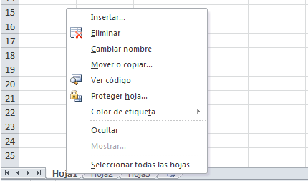

El nombre del archivo, debe ser descriptivo, es decir, de fácil asociación con su contenido, objetivo o naturaleza de la información que allí se contiene. Ejemplos: Presupuesto-Gastos 2016, Nómina-Abril-2016, Etc.
Permite que podamos tener una visión más grande o más pequeña del interior de la hoja de trabajo, con solo mover el selector o escogiendo una escala determinada de ampliación o reducción.

Herramientas de uso Frecuente - Deshacer/Rehacer
Nombre del Libro de Trabajo
Pestañas o Solapas con conjuntos de herramientas
Cuadro de Nombres y Barra de fórmulas
Modificar etiquetas de hoja de trabajo...
Vaya al Ejercicio
Herramientas de zoom
Hojas de trabajo
Vaya al Ejercicio
Vaya al Ejercicio
Vaya al Ejercicio
Amplie la información anterior accediendo a este video
Vaya al Ejercicio

EJERCICIOS - Hojas de trabajo
EJERCICIO : Nombre del Libro de Trabajo
Herramientas de uso Frecuente - Deshacer/Rehacer
EJERCICIOS : Pestañas o Solapas con conjuntos de herramientas
EJERCICIO - Cuadro de Nombres y Barra de fórmulas

Cree un nuevo archivo de Excel y grábelo siguiendo la secuencia de pasos que se indican en la imgen, coloquele como nombre "MisEjerciciosExcel-MiNombre". El tipo de archivo deberá ser : "Libro de Excel", el lugar de almacenamiento en el computador debe ser la carpeta "Mis Documentos".
Una vez cumplida la grabación examine la cinta superior de la ventana y podrá notar que ya no aparece la palabra "Libro1", sino el nombre que usted ha grabado.
Vaya a la hoja2, celda A1 y grabe el siguiente título de columna: " PESTAÑA", luego en la celda B1 grabe el siguiente título de columna: "GRUPO DE HERRAMIENTAS".
Identifique todos los nombes de pestañas o solapas y escriba sus nombres debajo del título PESTAÑA., un nombre en cada celda hacia abajo.
Dentro de cada una de las pestañas o solapas identifique los grupos de herramientas y haga una lista de sus nombres para que los grabe en la columna GRUPO DE HERRAMIENTAS, al frente de cada nombre de pestaña.
A manera de ejemplo, observe la imagen y obtenga el resultado completo con todos los nombres de pestañas y grupos de trabajo:
1. Vaya al área de las hojas de trabajo y agrege varias hojas hasta hoja10
2. Asigne color a cada una de las 10 hojas de trabajo ( El color de su preferencia )
3. Asigne nombre a cada una de las 10 hojas de trabajo así: Lección1, Lección2, ...... hasta lección10.
Vaya a la celda A1 de la hoja de trabajo "Hoja1", escriba la expresión =50*2 (Enter).
Aplique la herramienta "Deshacer" y examine el resultado.
Repita el ejercicio varias veces en diferentes celdas realizando la siguiente secuencia:
a. Escribo un valor
b. Lo borro y
c. Lo recupero con la herramienta "Deshacer"
CUADROS DE NOMBRES
1. Vaya a la celda A2 en la HOJA3, de clic sobre ella y observe en la parte superior, en el interior del cuadro de nombres, cual celda aparece referenciada ( debe aparecer la celda A2 )
2. Vaya al cuadro de nombres y escriba en su interior el valor B2 y observe que se debe activar la celda B2
3. Ubíquese en la celda A100 y escriba el valor 5000, vaya al cuadro de nombres, asegúrese que se muestre la referencia a la celda A100 y escriba el nombre "Dato1" (Enter). Luego en la celda B100 escriba la fórmula =200+DATO1 (Enter). Observe el resultado. Debe aparecer el valor 5200 en la celda y en la barra de fórmulas debe aparecer =200+DATO1
Repita los ejercicios anteriores con diferentes celdas de la hoja de trabajo actual
BARRA DE FÓRMULAS
Vaya a al celda A20 de la HOJA3 y escriba: VALOR
En la celda B20 escriba: OPERACION CON VALORES
En la celda C20 escriba: OPERACION CON REFERENCIAS
Debajo de VALOR escriba 100.
Debajo de OPERACION CON VALORES escriba =2*50
Debajo de OPERACION CON REFERENCIAS escriba =10000/A20
En los tres casos el resultado obtenido en las celdas A21, B21 y C21 debe ser 100. Examine para los tres casos lo que aparece en la "Barra de Fórmulas", son las reales expresiones o valores que generan el resultado que aparece en la celda.

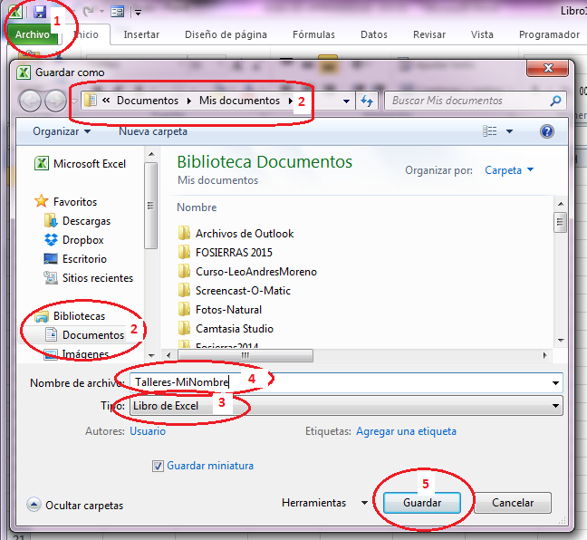

Retorno

Retorno
Retorno
Retorno
Retorno

2. Reconociendo el entorno de..
2. Reconociendo el entorno de la hoja de cálculo
Aplicando lo aprendido hasta el momento

Cuadro de nombres: Coloque el puntero del ratón en cada una de las celdas rellenas con color verde e identifique, mirando el cuadro de nombres, cual es la celda activa y coloque ese valor en la celda del frente que está rellena con color gris.

 |  |  |  | B6
 |  |  |  | C7
 |  |  |  | D8
 |  |  |  | E9
 |  |  |  | D10
 |  |  |  | C11
 |  |  |  | B12

Barra de fórmulas: De clic sobre cada una de las celdas que tienen valores numéricos escritos y mire en la barra de fórmulas cual es la operación matemática que se encuentra escrita. Coloque el nombre de la operación en la celda del frente que está rellena con color amarillo.

170 |  |  |  | suma
 | 50 |  |  | multiplicacion
 |  | 16 |  | division
 |  |  | 2000 | resta
 |  | -1500 |  | resta
Siga
 | 343 |  |  | poteciacion | 19% | COSTO | VR. IVA | 150 | 300 | 450 | 900
3 |  |  |  | dividsion |  | $ 67.00 | $ 12.73
 |  |  |  |  |  | $ 27.00 | $ 5.13 | FALSE | FALSE | TRUE
Cabeceras de filas: 1. En este archivo de trabajo cree una nueva hoja de trabajo y asígnele la etiqueta "Cabeceras_filas". 2. Vaya a la cabecera de las filas y seleccione las filas 2,4,6 y 10, asigne a esas filas una altura de 30. 3. Luego asigne a cada fila un color a su gusto. 4. Asigne a cada una de las filas el siguiente formato: a la fiha 2 formato numérico sin decimales, a la fila 4 formato numérico con dos decimales, a la fila 6 formato porcentaje sin decimales y finalmente a la fila 10, formato porcentaje con dos decimales. 5. Escriba en las celdas de las dos primeras columnas de cada fila valores numéricos que permitan comprobar que los formatos quedaron correctamente establecidos. 6. Oculte la fila 6. Pida al instructor que revise su avance y posteriormente retorne a la guía en PDF |  |  |  |  |  | $ 57.00 | $ 10.83
 |  |  |  |  |  | $ 22.00 | $ 4.18
 |  |  |  |  |  | $ 65.00 | $ 12.35
 |  |  |  |  |  | $ 57.00 | $ 10.83
 |  |  |  |  |  | $ 78.00 | $ 14.82
 |  |  |  |  |  | $ 61.00 | $ 11.59
 |  |  |  |  |  | $ 76.00 | $ 14.44
 |  |  |  |  |  | $ 31.00 | $ 5.89
 |  |  |  |  |  | $ 51.00 | $ 9.69

4. Celdas
Aplicando lo aprendido hasta el momento
4. Celdas

 | Definición de celdas: En la definición de las celdas se describen dos características fundamentales. Rellene los espacios siguientes con esas características.

 | 1. Una celda resulta de ____________________________________________________________________________________ |  | La intersección de una fila y una columna.

 | 2. Una celda se considerea como como un __________________________________________________________________ |  |  | Espacio donde se pueden introducir datos.

 | Propiedades de una celda: Establezca qué propiedades tienen las siguientes celdas y rellene el cuadro con sus respuestas.

 |  |  | Propiedad de la celda B16 | Observación
 |  |  | Altura | el alto de la celda
 |  |  | Ancho | el ancho de la celda.
 |  |  | Alineación | cómo está colocado el contenido
 |  |  | Formato | General, número, porcentaje, moneda.
 |  |  | Fuente_tipo | ipo de letra, por ejemplo Arial o Calibri.
Siga
 |  |  | Fuente_tamaño | tamaño de letra, por ejemplo 11.
 |  |  | Fuente_Estilo | normal, negrita, cursiva, etc.

 | Rangos de celda: Establezca cual es la celda inicial y la celda final en cada uno de los siguientes rangos etiquetados con letras. Grabe su respuesta en la tabla.

 |  |  |  | C | Rango | Celda inicial | Celda final
 |  |  |  |  | A | C32 | C34
 |  |  |  | D | B | D28 | D34
 |  |  | B |  | C | E28 | EF29
 |  |  |  |  | D | E30 | G31
 |  | A |  | E | E | E32 | G32
 |  |  |  |  | F | E35 | G35

 |  |  |  | F

 | Pida al instructor que revise su avance y posteriormente continue con el contenido de la guía en PDF.

